Impact Numérique + Scénario
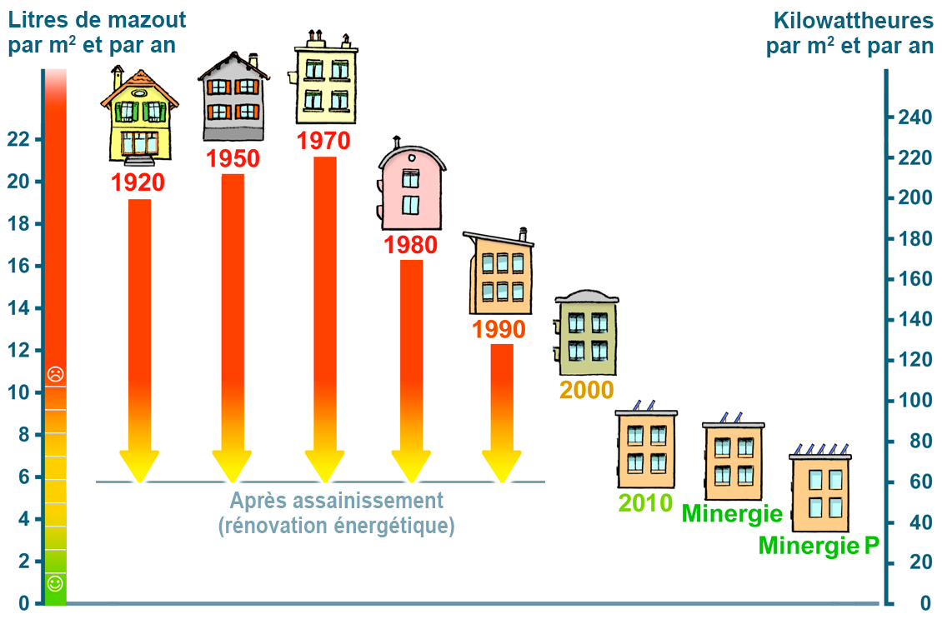
 | Bonheur |  |  |  |  |  | Finance |  |  |  | Ecologie
 | Faim | Soif | Vessie | Confort | Hygiène | Plaisir | Capitale | Salaire | Energie | Achat | Eau | Nourritures | Equipements | Commentaire | Haut = Bien
Primaire (Grand impact) |  |  |  |  |  |  |  |  |  |  |  |  |  |  | Bas = bien
Boire |  | -100
Manger | -100 |  |  |  |  |  |  |  |  |  |  |  |  |  | min 0
Aller aux toilettes |  |  | -100 |  |  |  |  |  |  |  | 40 |  |  | litres | max 100
Prendre une douche |  |  |  |  | 50 | 20 |  |  |  |  | 50 |  |  | litres
Prendre un bain |  |  |  |  | 60 | 50 |  |  |  |  | 200 |  |  | litres
Cuisiner |  |  |  |  |  | 5 |  |  | X
Température confortable |  |  |  | 100 |  |  |  |  | X |  |  |  |  | kWh/m2/an
Température minimale |  |  |  | 50 |  |  |  |  | X |  |  |  |  | kWh/m2/an
Eteindre le chauffage |  |  |  | -50 ou -100
Lancer une machine |  |  |  |  | 20 |  |  |  | X |  | 60 |  |  | litres
Recharger la voiture |  |  |  |  |  |  |  |  | 3
Utiliser le lave-vaisselle |  |  |  |  | 20 |  |  |  | X |  | 12 |  |  | A voir si c'est faisable
Achat de nourritures |  |  |  |  |  |  |  |  |  | X |  | X
Utliser la piscine |  |  |  |  |  | 2 |  |  |  |  | 4
Allumer la douche |  |  |  |  |  |  |  |  |  |  | 5 |  |  | litres/min

Secondaire (Petit impact)
Jardinage |  |  |  |  |  | 20 |  |  |  |  | 100 |  |  | litres
Ouvrir l'eau |  |  |  |  |  |  |  |  |  |  | 5 |  |  | litres/min
Utiliser l'atelier |  |  |  |  |  | 10
Se laver les mains |  |  |  |  | 20 |  |  |  |  |  | 10 |  |  | litres
Commander des choses |  |  |  |  |  |  |  |  |  | X |  | X |  | En fonction des prix
Regarder la télé/Jeux vidéo |  |  |  |  |  | 10 |  |  | 100 |  |  |  |  | W
Allumer un feu |  |  |  | 20
Allumer la télévision |  |  |  |  |  |  |  |  | 100 |  |  |  |  | W
Éteindre le feu en hiver |  |  |  | -20
Ouvrir le réfrigérateur |  |  |  |  |  |  |  |  | X

Matériel (J'ai ajouté quelques info[BEN])
Chauffage
Pompe à chaleur |  |  |  |  |  |  |  |  |  |  |  |  | GREAT
Gaz naturel |  |  |  |  |  |  |  |  |  |  |  |  | GOOD
Mazout |  |  |  |  |  |  |  |  |  |  |  |  | BAD
Climatiseur
CoolStar Super Inverter 1.0 – 4.2 kW mit WiFi |  |  |  |  |  |  |  |  | 2 |  |  |  | A+++ | kW
Airklima Wandgerät 3.3 kW |  |  |  |  |  |  |  |  | 3.3 |  |  |  | A++ | kW
Wood's AC Venezia 18k |  |  |  |  |  |  |  |  | 5 |  |  |  | A | kW
Lave-Vaisselle
Bosch SMU4HAS48E Geschirrspüler |  |  |  |  |  |  |  |  | 84 |  |  |  | D
Siemens SN43ES14CE |  |  |  |  |  |  |  |  | 74 |  |  |  | C
G 27975-60 SCVi XXL AutoD K2O |  |  |  |  |  |  |  |  | 54 |  |  |  | A
Lave-Linge
Bosch WGB2440FCH |  |  |  |  |  |  |  |  | 40 | 1900 |  |  | A+ | kWh/cycle
V-Zug 1104100001 AdoraWaschen |  |  |  |  |  |  |  |  | 45 | 1600 |  |  | A | kWh/cycle
SAMSUNG WW5000 |  |  |  |  |  |  |  |  | 50 | 700 |  |  | B | kWh/cycle
Four
DE DIETRICH Four - DOE 7210 BM |  |  |  |  |  |  |  |  | 1.23 | 2350 |  |  | A | kWh/cycle
ASKO Four à pyrolyse Craft - OP 8687S |  |  |  |  |  |  |  |  | 1 | 4790 |  |  | A+ | kWh/cycle
Four encastrable EURO Steam Four multifonctionnel Noir rustique |  |  |  |  |  |  |  |  | 0.52 | 4895 |  |  | A++ | kWh/cycle
Réfrigérateur
COOL-LINE |  |  |  |  |  |  |  |  | 12 | 620 |  |  | B | kWh/mois
IKEA Famille |  |  |  |  |  |  |  |  | 17 | 630 |  |  | D | kWh/mois
Samsung |  |  |  |  |  |  |  |  | 30 | 1600 |  |  | E | kWh/mois
Eclairage
OSRAM Ampoule LED RETROFIT CLASSIC B E27 |  |  |  |  |  |  |  |  | 4 | 7 |  |  |  | kWh/1000h
LEDVANCE Ampoule LED SMART WIFI P40 5W/827 230V DIM FR E14 |  |  |  |  |  |  |  |  | 5 | 13 |  |  |  | kWh/1000h
Osram LED Base Classique A60FR |  |  |  |  |  |  |  |  | 7 | 20 |  |  |  | kWh/1000h

Sunny day
Action
Catégorie
Value
Heure

Base case
Action | Température | Toilettes | Boire | Manger | Se laver les mains | Utiliser l'atelier | Cuisiner | Boire | Manger | Jardinage | Regarder la télé/Jeux vidéo | Lancer une machine | Cuisiner | Boire | Manger | Se laver les mains | Lave-vaisselle | Toilettes | Douche | Douche
Catégorie | Confort | Vessie | Soif | Faim | Hygiène | Plaisir | Plaisir | Soif | Faim | Plaisir | Plaisir | Hygiène | Plaisir | Soif | Faim | Hygiène | Hygiène | Vessie | Plaisir | Plaisir
Value | 50 | -100 | -100 | -100 | 20 | 10 | 5 | -100 | -100 | 20 | 10 | 20 | 5 | -100 | -100 | 20 | 20 | -100 | 50 | 20
Heure | 6 | 8 | 8 | 8 | 8.5 | 10 | 12 | 12 | 12 | 12 | 14 | 16 | 18 | 18 | 18 | 18.5 | 20 | 8 | 21 | 21

Bear case
Action
Catégorie
Value
Heure

